Planilha1
 | Tipo de SGBD

 | Hierárquicos | Em rede | Relacionais | Orientado a objeto

Características | Organizado em modo de árvore Cada nó só pode ter um pai Difícil de acessar os dados Um para muitos | Organizado em modo de árvore Cada nó pode ter mais de um pai Mais fácil de acessar os dados Um para muitos | Organizado em tabelas (relações) Linha = Tupla e Coluna = Atributo Mais Fácil de acessar os dados Muitos para Muitos

Raíz
Raíz
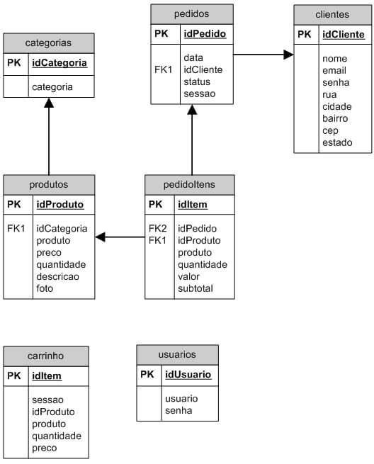
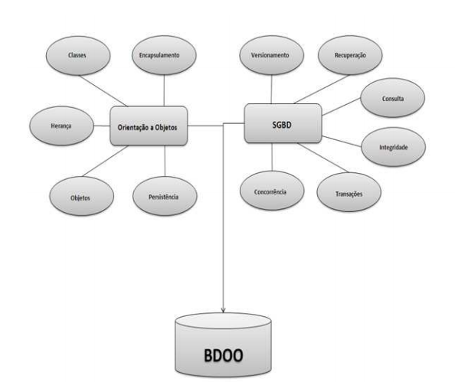
Representação

Filho (Nó 1)
Filho (Nó 1)
Filho (Nó 1)
Filho (Nó 1)

Neto (Nó 2)
Neto (Nó 2)
Neto (Nó 2)
Neto (Nó 2)
Neto(Nó 2)
Neto(Nó 2)

Bisneto (Nó 3)
Bisneto (Nó 3)

NoSQL (originalmente se referindo a "no SQL": "não SQL" ou "não relacional", posteriormente estendido para Not Only SQL - Não Somente SQL) é um termo genérico que representa os bancos de dados não relacionais. Uma classe definida de banco de dados que fornecem um mecanismo para armazenamento e recuperação de dados que são modelados de formas diferentes das relações tabulares usadas nos bancos de dados relacionais.

